Sheet1
 | ESPr GPS Logger V1.0

 | ■要求仕様
 |  | ・GPS信号を受信し、以下のデータをSDカードに記録すること。
 |  |  | - 日付
 |  |  | - 現在時刻
 |  |  | - 緯度/軽度
 |  |  | - 対地速度(km/h)
 |  |  | - 高度(m)
 |  |  | - hdop

 |  | ・記録間隔は現在の対地速度に応じて可変すること。
 |  |  | - 60秒 |  | 0 ～ 3
 |  |  | - 30秒 |  | 3 ～ 7
 |  |  | - 15秒 |  | 7 ～ 10
 |  |  | - 10秒 |  | 10 ~ 20
 |  |  | - 5秒 |  | 20 ~

 |  | ・SDカードに記録するファイル名は以下のフォーマットとすること
 |  | また、ファイル名に使用する時刻情報は、最初にGPS信号を受信可能となった時刻を採用すること。
 |  |  | yyyymmdd_hhmmss.cvs

 |  | ・1000mAhのバッテリーを接続した場合、24時間以上記録が継続できるようにすること。

1.回路図

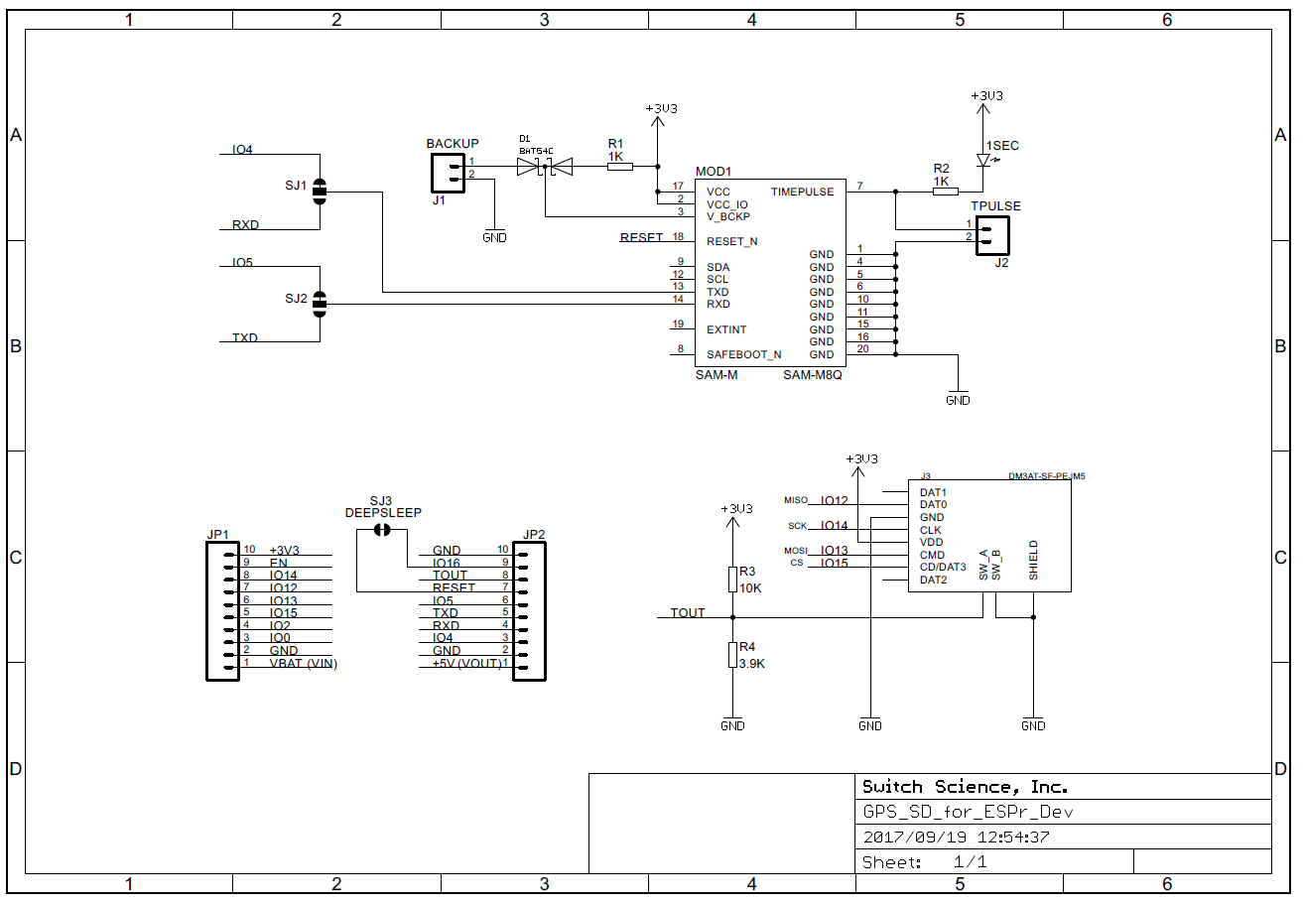

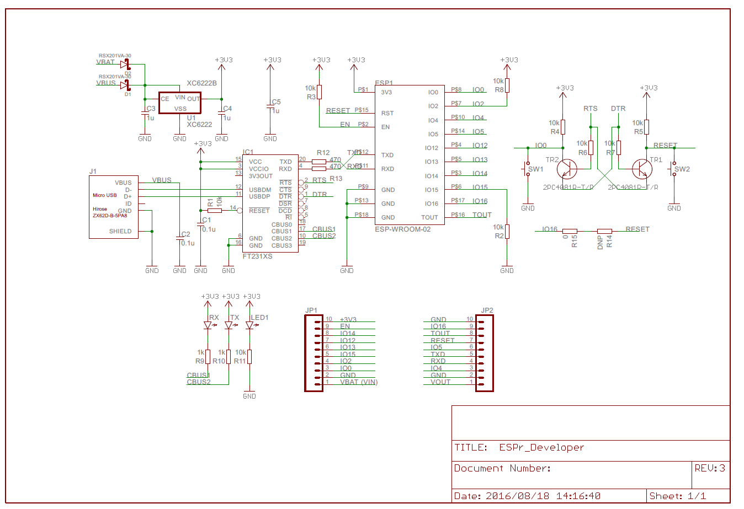

SD MISO
SD SCK
SD CS
SD MOSI
GPS RXD
GPS TXD

2.ソフトウェア設計
 | 2-1.電源投入時処理
 |  | 電源投入後～通常処理開始までの動作フロー図を以下に示す。

 | 図.2-1-1 : フローチャート - 電源投入時処理

START

初期設定

While(1)

メイン処理

 | 2-2.初期設定処理
 |  | 初期設定にて実施するタスクを以下に示す。

 | 図.2-2-1 : フローチャート - 初期設定処理

START

ポート設定

WIFIモード
SLEEPモード設定

UART設定

GPS設定

SDカード設定

END

START

GPSデータ
更新有り？
 |  |  |  |  |  | N

 |  |  |  | Y
受信バッファに
データ有り？
 |  |  |  |  |  |  |  | N

 |  |  |  |  |  |  | Y
GPSデータ
エンコード処理

END

